Sheet2
Costco订单号 | 款号 | 名称 | 尺寸 | 图片 | 尺码 | 数量 | 交期
PO1415KYWS | TCT4002 | Bellyband腰封 | 同排版 1cm高 |  | S | 470 | 2026/01/10送EASTEX
 |  |  |  |  | M | 930
 |  |  |  |  | L | 1610
 |  |  |  |  | XL | 1380
 |  |  |  |  | 2XL | 700
 |  |  |  |  | 3XL | 470
 |  | 尺码环 | 1.88*28" | 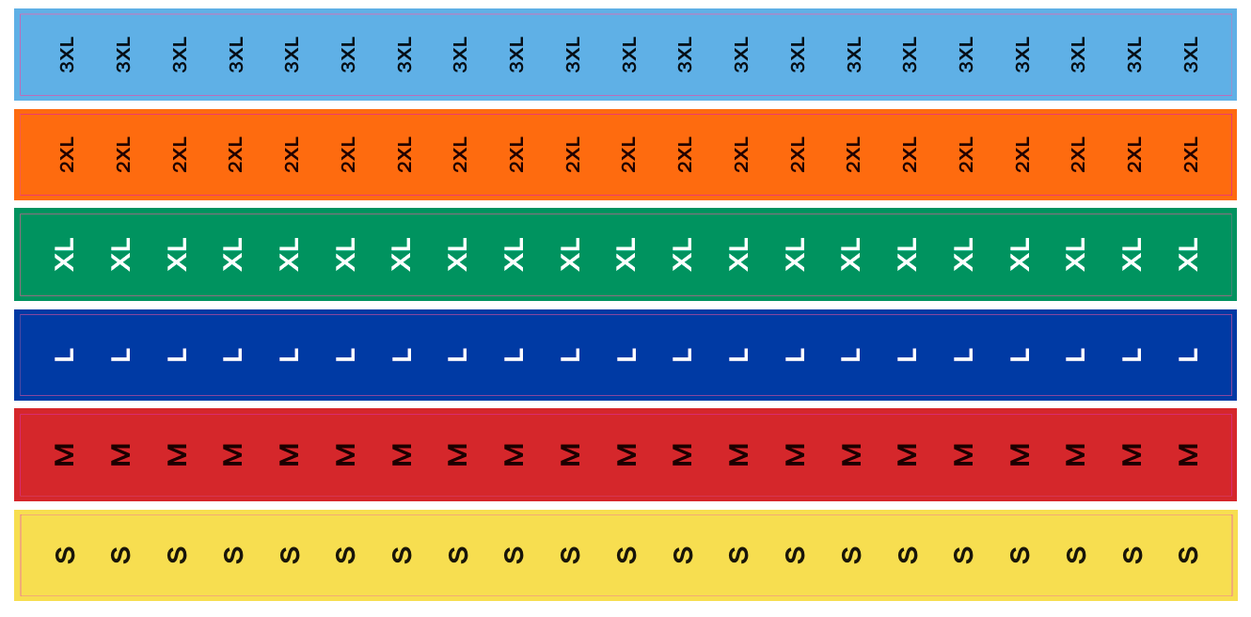 | S | 470
 |  |  |  |  | M | 940
 |  |  |  |  | L | 1630
 |  |  |  |  | XL | 1400
 |  |  |  |  | 2XL | 700
 |  |  |  |  | 3XL | 470
 |  | 透明贴纸 | 1" |  |  | 11230
 |  |  |  |  |  | 22400

